Sheet1
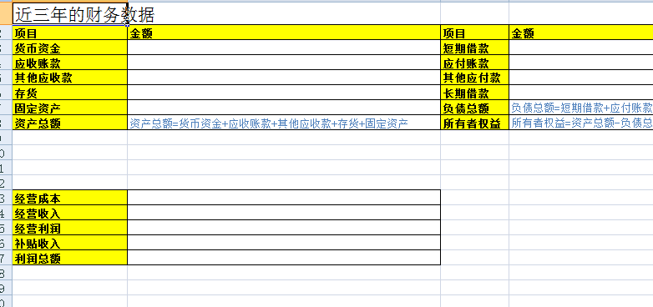
合作社-成本分析表
加工品种 | 费用项目 | 费用说明 | 统计口径 | 口径值 | 数量 | 计量口径 | 单价 | 金额（万元）
合作社、农户\种植\水稻 | 包地费 | 自由土地 |  | 2015 |  |  |  | 0
 | 种子 | 抗虫少肥有机类 | 年 | 2015 | 3000 | 公斤 | 500 | 1500000
 | 化肥 | 有机肥 | 年 | 2015 | 6700 | 吨 | 1.8 | 12060
 | 农药 | 无残留 | 年 | 2015 | 200 | 吨 | 4.5 | 900
 | 机耕 |  | 年 | 2015 | 5 | 台 | 5800 | 29000
 | 人工 |  | 年 | 2015 | 3 | 个 | 1.2 | 3.6
 | 其他 | 关系费 | 年 | 2015 |  |  |  | 1500
合计 |  |  |  |  |  |  |  | 1543463.6
合作社-成本分析表
加工品种 | 费用项目 | 费用说明 | 统计口径 | 口径值 | 数量 | 计量口径 | 单价 | 金额（万元）
合作社、农户\种植\长茄子 | 包地费 | 自由土地 |  | 2015 |  | 亩 |  | 0
 | 种子 | 抗虫少肥有机类 | 年 | 2015 | 3000 | 公斤 | 500 | 1500000
 | 化肥 | 有机肥 | 年 | 2015 | 6700 | 吨 | 1.8 | 12060
 | 农药 | 无残留 | 年 | 2015 | 200 | 吨 | 4.5 | 900
 | 机耕 | 折旧费 | 年 | 2015 | 5 | 台 | 5800 | 29000
 | 人工 |  | 年 | 2015 | 3 | 个 | 1.2 | 3.6
 | 架条 | 折旧费 | 年 | 2015 | 4 | 个 | 2300 | 9200
 | 其他 | 关系费 | 年 | 2015 |  |  |  | 1500
合计 |  |  |  |  |  |  |  | 1552663.6
合作社-成本分析表
加工品种 | 费用项目 | 费用说明 | 统计口径 | 口径值 | 数量 | 计量口径 | 单价 | 金额（万元）
合作社、农户\养殖\犊牛 | 圈养数 |  | 年 | 2015 | 20 | 只
 | 青贮 |  | 年 | 2015 |  | 公斤 |  | 0
 | 秸秆 |  | 年 | 2015 | 3000 | 公斤 | 500 | 1500000
 | 精饲料 |  | 年 | 2015 | 6700 | 吨 | 1.8 | 12060
 | 糟渣类 |  | 年 | 2015 | 200 | 吨 | 4.5 | 900
 | 苜蓿 |  | 年 | 2015 | 5 | 台 | 5800 | 29000
 | 人工 |  | 年 | 2015 | 3 | 个 | 1.2 | 3.6
 | 房屋费 | 租用费 | 年 | 2015 | 4 | 个 | 2300 | 9200
 | 其他 | 关系费 | 年 | 2015 |  |  |  | 1500

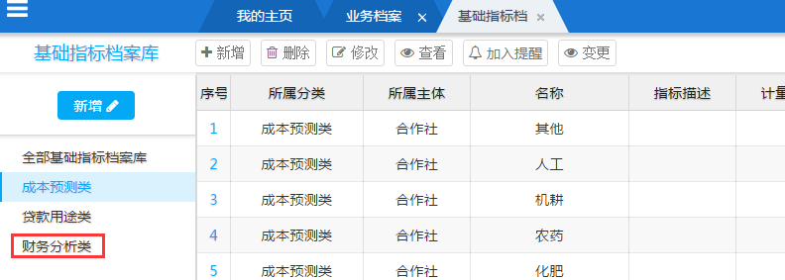

 | 企业

 | 合作社

